Sheet1
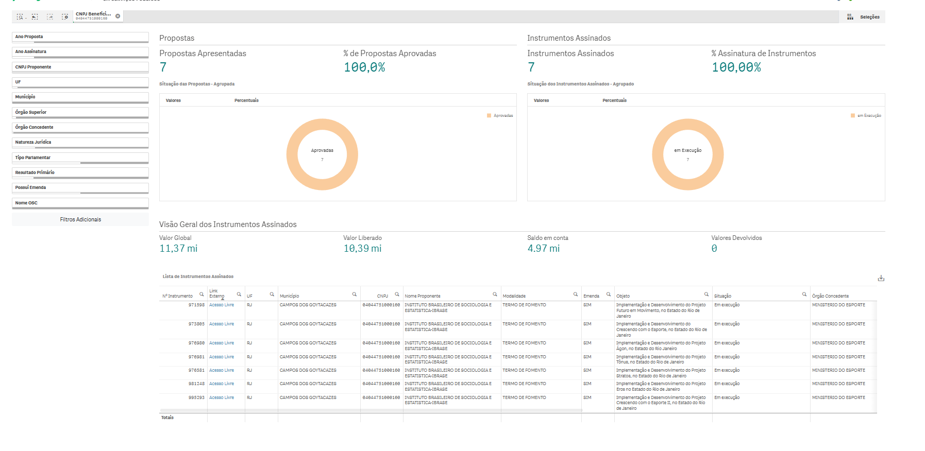
Nº Instrumento | Link Externo | UF | Município | CNPJ | Nome Proponente | Modalidade | Emenda | Objeto | Situação | Órgão Concedente | Natureza Jurídica | Início Vigência | Fim Vigência | Instrumentos Assinados | Valor Global | Valor Emenda | Valor Empenhado | Valor Liberado | Total em Movimentações Financeiras | Saldo em conta | Vl Devolvido
971598 | https://discricionarias.transferegov.sistema.gov.br/voluntarias/ConsultarProposta/ResultadoDaConsultaDePropostaDetalharProposta.do?idProposta=2016969&Usr=guest&Pwd=guest | RJ | CAMPOS DOS GOYTACAZES | 04044751000160 | INSTITUTO BRASILEIRO DE SOCIOLOGIA E ESTATISTICA-IBRASE | TERMO DE FOMENTO | SIM | Implementação e Desenvolvimento do Projeto Futuro em Movimento, no Estado do Rio de Janeiro | Em execução | MINISTERIO DO ESPORTE | Organização da Sociedade Civil | 30/12/2024 | 30/08/2026 | 1 | 1,800,000.00 | R$ 1,800,000.00 | 1,800,000.00 | 1,800,000.00 | 1,378,175.86 | 491,467.62 | 0.00
973805 | https://discricionarias.transferegov.sistema.gov.br/voluntarias/ConsultarProposta/ResultadoDaConsultaDePropostaDetalharProposta.do?idProposta=2041496&Usr=guest&Pwd=guest | RJ | CAMPOS DOS GOYTACAZES | 04044751000160 | INSTITUTO BRASILEIRO DE SOCIOLOGIA E ESTATISTICA-IBRASE | TERMO DE FOMENTO | SIM | Implementação e Desenvolvimento do Crescendo com o Esporte, no Estado do Rio de Janeiro | Em execução | MINISTERIO DO ESPORTE | Organização da Sociedade Civil | 31/12/2024 | 30/06/2026 | 1 | 3,350,000.00 | R$ 3,350,000.00 | 3,350,000.00 | 3,350,000.00 | 2,503,291.49 | 969,530.74 | 0.00
976980 | https://discricionarias.transferegov.sistema.gov.br/voluntarias/ConsultarProposta/ResultadoDaConsultaDePropostaDetalharProposta.do?idProposta=2090980&Usr=guest&Pwd=guest | RJ | CAMPOS DOS GOYTACAZES | 04044751000160 | INSTITUTO BRASILEIRO DE SOCIOLOGIA E ESTATISTICA-IBRASE | TERMO DE FOMENTO | SIM | Implementação e Desenvolvimento do Projeto Ágon, no Estado do Rio Janeiro | Em execução | MINISTERIO DO ESPORTE | Organização da Sociedade Civil | 30/12/2025 | 30/06/2027 | 1 | 1,400,000.00 | R$ 1,400,000.00 | 1,400,000.00 | 1,400,000.00 | 697,224.04 | 720,936.56 | 0.00
976981 | https://discricionarias.transferegov.sistema.gov.br/voluntarias/ConsultarProposta/ResultadoDaConsultaDePropostaDetalharProposta.do?idProposta=2091001&Usr=guest&Pwd=guest | RJ | CAMPOS DOS GOYTACAZES | 04044751000160 | INSTITUTO BRASILEIRO DE SOCIOLOGIA E ESTATISTICA-IBRASE | TERMO DE FOMENTO | SIM | Implementação e Desenvolvimento do Projeto Tônus, no Estado do Rio de Janeiro | Em execução | MINISTERIO DO ESPORTE | Organização da Sociedade Civil | 23/12/2025 | 23/06/2027 | 1 | 1,050,000.00 | R$ 1,050,000.00 | 1,050,000.00 | 1,050,000.00 | 616,991.80 | 443,233.87 | 0.00
976581 | https://discricionarias.transferegov.sistema.gov.br/voluntarias/ConsultarProposta/ResultadoDaConsultaDePropostaDetalharProposta.do?idProposta=2091002&Usr=guest&Pwd=guest | RJ | CAMPOS DOS GOYTACAZES | 04044751000160 | INSTITUTO BRASILEIRO DE SOCIOLOGIA E ESTATISTICA-IBRASE | TERMO DE FOMENTO | SIM | Implementação e Desenvolvimento do Projeto Stratos, no Estado do Rio de Janeiro | Em execução | MINISTERIO DO ESPORTE | Organização da Sociedade Civil | 31/12/2025 | 30/06/2027 | 1 | 1,568,000.00 | R$ 1,568,000.00 | 1,568,000.00 | 1,568,000.00 | 973,157.10 | 1,578,364.91 | 0.00
981248 | https://discricionarias.transferegov.sistema.gov.br/voluntarias/ConsultarProposta/ResultadoDaConsultaDePropostaDetalharProposta.do?idProposta=2133338&Usr=guest&Pwd=guest | RJ | CAMPOS DOS GOYTACAZES | 04044751000160 | INSTITUTO BRASILEIRO DE SOCIOLOGIA E ESTATISTICA-IBRASE | TERMO DE FOMENTO | SIM | Implementação e Desenvolvimento do Projeto Eros no Estado do Rio de Janeiro | Em execução | MINISTERIO DO ESPORTE | Organização da Sociedade Civil | 30/12/2025 | 30/06/2027 | 1 | 1,225,000.00 | R$ 1,225,000.00 | 1,225,000.00 | 1,225,000.00 | 473,902.40 | 763,762.04 | 0.00
995293 | https://discricionarias.transferegov.sistema.gov.br/voluntarias/ConsultarProposta/ResultadoDaConsultaDePropostaDetalharProposta.do?idProposta=2186386&Usr=guest&Pwd=guest | RJ | CAMPOS DOS GOYTACAZES | 04044751000160 | INSTITUTO BRASILEIRO DE SOCIOLOGIA E ESTATISTICA-IBRASE | TERMO DE FOMENTO | SIM | Implementação e Desenvolvimento do Projeto Crescendo com o Esporte II, no Estado do Rio de Janeiro | Em execução | MINISTERIO DO ESPORTE | Organização da Sociedade Civil | 22/06/2026 | 22/09/2027 | 1 | 980,000.00 | R$ 980,000.00 | 980,000.00 | 0.00 | 0.00 | 0.00 | 0.00

